상품제안서
3D 맞춤형 볼펜 kustomake | 상품코드: S45984

 |  |  |  |  |  |  | 02-713-8555 | www.synergygift.co.kr
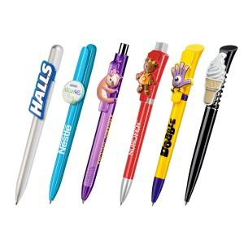 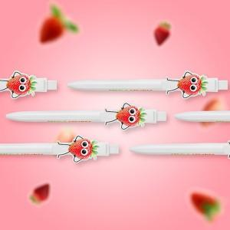 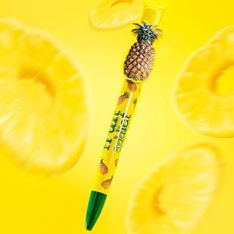

【상세/제작정보】 | <p><span style="font-size: 12pt;"></span></p><p><span style="font-size: 16px;">기본 벌크 출고 / 진행 희망하시는 패키지 있다면 상세 견적 요청 부탁드립니다.</span></p><p><span style="font-size: 12pt;">&nbsp;</span></p><p><span style="font-size: 12pt;">최소 주문 수량 3,000개, 납기 5~6주</span></p><span style="font-size: 12pt;">금형 제작비 포함 (mould cost) / 클립 → 칼라인쇄 무료, 기본 벌크 (패키지 별도),</span><br><br><span style="font-size: 12pt;">※ 주문 시 로고(일러스트파일)와 제품, 브랜드, 참고사진 주시면 디자인시안 드립니다.</span><br><span style="font-size: 12pt;"> 시안에 따라 옵션이 추가될 수 있습니다</span>

【인쇄/포장옵션】 | 풀칼라 / 포장불가능

【공급단가】 | 수량 | 3,000~ | 5,000~ | 8,000~ | 10,000~ | 20,000~
*VAT별도 | A타입 | 5,170원 | 4,890원 | 4,650원 | 4,530원 | 4,450원
 | B타입 | 6,350원 | 6,010원 | 5,720원 | 5,570원 | 5,470원

【상품 URL】 | https://www.synergygift.co.kr:443/src/goods_detail.php?gdno=45984

